Hoja1
2024-04-23

LA PAZ 28 - HAEDO 4460-2005
BUENOS AIRES luquearti@gmail.com
"CORREDERA"
"PARA"
“CAJON”
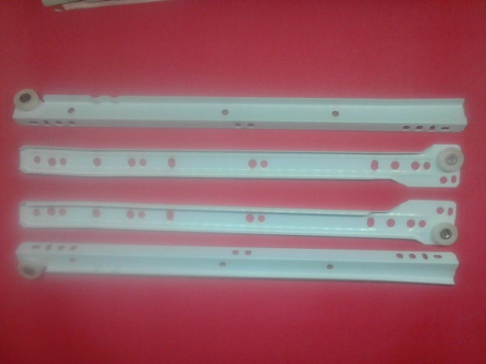
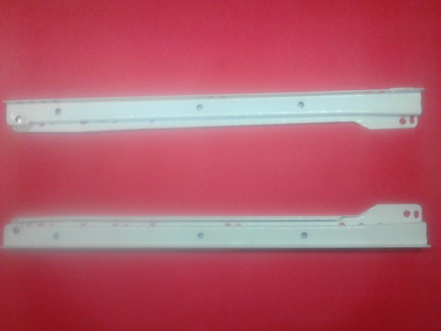

COD. | DESCRIPCION | PRECIO
C-073 | CORREDERAS PARA CAJON 250 | 635.98
C-074 | CORREDERAS PARA CAJON 300 | 709.13
C-075 | CORREDERAS PARA CAJON 350 | 799.21
C-076 | CORREDERAS PARA CAJON 400 | 875.07
C-077 | CORREDERAS PARA CAJON 450 | 961.75
C-078 | CORREDERAS PARA CAJON 500 | 1049.80

Envase x juego

